NYT-figur inkl. data
Realkreditlån med afdrag er steget støt siden deres andel nåede lavpunkt
Mia. kr.

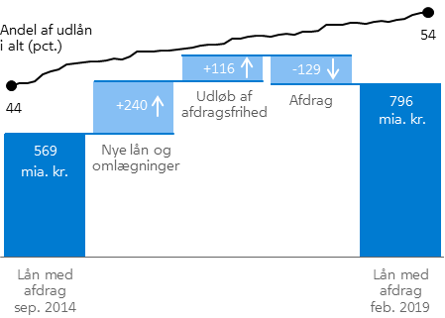
 | Periode | Mia. kr.
Udestående udlån | Sep-14 | 568.6
Nye lån og omlægninger | okt-14 til feb-19 | 240.2
Udløb af afdragsfrihed | okt-14 til feb-19 | 115.8
Afdrag | okt-14 til feb-19 | -128.7
Udestående udlån | Feb-19 | 796.0

Periode | Lån med afdrags andel af samlet udlån (pct.)
Sep-14 |  | 44
Oct-14 |  | 44
Nov-14 |  | 45
Dec-14 |  | 45
Jan-15 |  | 46
Feb-15 |  | 46
Mar-15 |  | 46
Apr-15 |  | 47
May-15 |  | 47
Jun-15 |  | 47
Jul-15 |  | 47
Aug-15 |  | 47
Sep-15 |  | 47
Oct-15 |  | 48
Nov-15 |  | 48
Dec-15 |  | 48
Jan-16 |  | 49
Feb-16 |  | 49
Mar-16 |  | 49
Apr-16 |  | 49
May-16 |  | 49
Jun-16 |  | 49
Jul-16 |  | 49
Aug-16 |  | 49
Sep-16 |  | 49
Oct-16 |  | 50
Nov-16 |  | 50
Dec-16 |  | 50
Jan-17 |  | 50
Feb-17 |  | 50
Mar-17 |  | 51
Apr-17 |  | 51
May-17 |  | 51
Jun-17 |  | 50
Jul-17 |  | 51
Aug-17 |  | 51
Sep-17 |  | 51
Oct-17 |  | 51
Nov-17 |  | 51
Dec-17 |  | 51
Jan-18 |  | 52
Feb-18 |  | 52
Mar-18 |  | 52
Apr-18 |  | 52
May-18 |  | 52
Jun-18 |  | 52
Jul-18 |  | 52
Aug-18 |  | 53
Sep-18 |  | 52
Oct-18 |  | 53
Nov-18 |  | 53
Dec-18 |  | 53
Jan-19 |  | 54
Feb-19 |  | 54

